記載例
2026年3月 重慶青山スクエア 福井県フェア 参加申込書・商品説明書 |  |  |  |  |  |  |  |  |  |  |  |  |  | 福井県株式会社
会社名 |  |  |  |  |  |  | 担当者名 |  |  |  |  | 役職
福井県株式会社 |  |  |  |  |  |  | 福井 太郎 |  |  |  |  | 営業部長
メールアドレス |  |  |  | 電話番号 |  |  |  |  | ホームページアドレス
xxx@xxxxxx |  |  |  | +81-776-99-9999 |  |  |  |  | https://www.xxxxxxxxxxxx
コメント（会社ＰＲ、特徴）
xxxxxxxxxxxxxxxxxxxx xxxxxxxxxxxxxxxxxxxx xxxxxxxxxxxxxxxxxxxx

商品① 概要 | 商品名称／商品名
 | ○○人形
 | 品種／品目 |  | 生産地 |  |  | 素材（陶器、顔料など） |  |  |  |  | 台座（有無、素材(木製など)）
 | ○○人形 |  | 福井県福井市 |  |  | 陶器、顔料 |  |  |  |  | 有り、木製

 | 箱、証書（製作者の証明書など）の有無、その情報 |  |  |  |  |  |  | 日本国内の店頭小売価格、卸売価格の情報
 | 箱 （有無・素材） | 有り、木製 |  |  |  |  |  | 小売価格 |  | ¥30,000 |  |  | 円
 | 証書（有無） | 有り |  |  |  |  |  | 卸売価格 |  | ¥15,000 |  |  | 円
 | 商品サイズ 幅 |  |  |  | 商品サイズ 奥行 |  |  |  |  | 商品サイズ 高さ
 | 50ｍｍ |  |  |  | 80ｍｍ |  |  |  |  | 60ｍｍ
 | コメント（商品ＰＲ、特徴、産地（製造主のプロフィール）などについて、詳細にご記入ください）
 | xxxxxxxxxxxxxxxxxxxx xxxxxxxxxxxxxxxxxxxx xxxxxxxxxxxxxxxxxxxx

商品① 写真 | 写真（商品、サイズ、箱、証書など）
 | 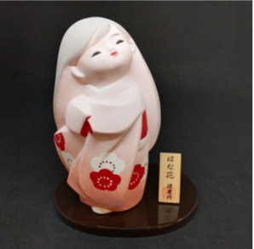 必須 商品写真 正面 |  |  |  | 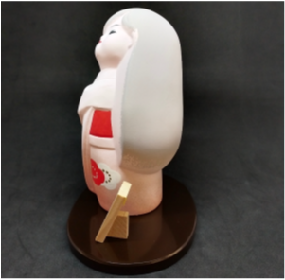 必須 商品写真 側面 |  |  |  |  | 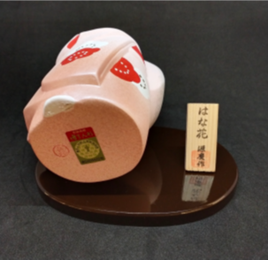 必須 商品写真 裏面

商品① 写真 （サイズ、箱、証書など） | 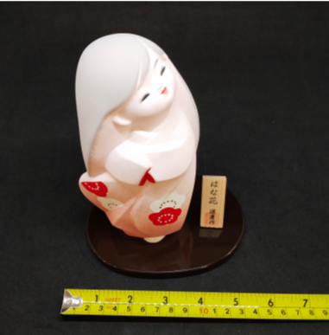 必須 サイズ 幅 ものさしを添える |  |  |  | 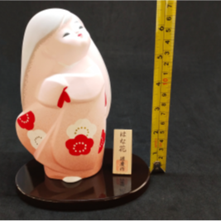 必須 サイズ 高さ ものさしを添える |  |  |  |  | 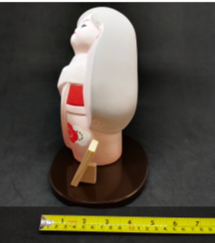 必須 サイズ 奥行 ものさしを添える

 | 箱の写真１ |  |  |  | 箱の写真２ |  |  |  |  | 箱の写真３

 | 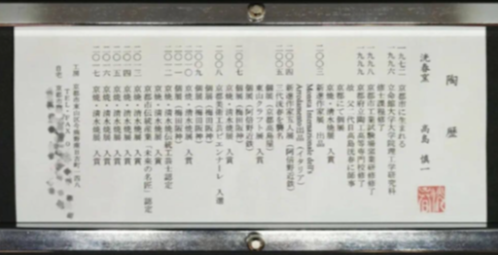 証明書の写真１ |  |  |  | 証明書の写真２ |  |  |  |  | 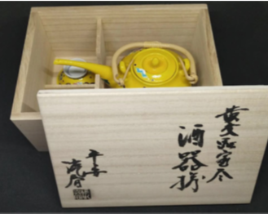 証明書の写真３

 | その他参考（あれば） |  |  |  | その他参考（あれば） |  |  |  |  | その他参考（あれば）

※商品が２点以上ある場合は以下にご入力ください
商品② 概要 | 商品名称／商品名
 | xxxxx
 | 品種／品目 |  | 生産地 |  |  | 素材（陶器、顔料など） |  |  |  |  | 台座（有無、素材(木製など)）
 | xxxxx |  | xxxxx |  |  | xxxxx |  |  |  |  | xxxxx

 | 箱、証書（製作者の証明書など）の有無、その情報 |  |  |  |  |  |  | 日本国内の店頭小売価格、卸売価格の情報
 | 箱 （有無・素材） | xxxxx |  |  |  |  |  | 小売価格 |  | xxxxx |  |  | 円
 | 証書（有無） | xxxxx |  |  |  |  |  | 卸売価格 |  | xxxxx |  |  | 円
 | 商品サイズ 幅 |  |  |  | 商品サイズ 奥行 |  |  |  |  | 商品サイズ 高さ
 | xxxxx ｍｍ |  |  |  | xxxxx ｍｍ |  |  |  |  | xxxxx ｍｍ
 | コメント（商品ＰＲ、特徴、産地（製造主のプロフィール）などについて、詳細にご記入ください）
 | xxxxxxxxxxxxxxxxxxxx xxxxxxxxxxxxxxxxxxxx xxxxxxxxxxxxxxxxxxxx

商品② 写真 | 写真（商品、サイズ、箱、証書など）
 | 必須 商品写真 正面 |  |  |  | 必須 商品写真 側面 |  |  |  |  | 必須 商品写真 裏面

 | 必須 サイズ 幅 ものさしを添える |  |  |  | 必須 サイズ 高さ ものさしを添える |  |  |  |  | 必須 サイズ 奥行 ものさしを添える

商品② 写真 （箱、証書） | 箱の写真１ |  |  |  | 箱の写真２ |  |  |  |  | 箱の写真３

 | 証明書の写真１ |  |  |  | 証明書の写真２ |  |  |  |  | 証明書の写真３

 | その他参考（あれば） |  |  |  | その他参考（あれば） |  |  |  |  | その他参考（あれば）

商品③ 概要 | 商品名称／商品名
 | xxxxx
 | 品種／品目 |  | 生産地 |  |  | 素材（陶器、顔料など） |  |  |  |  | 台座（有無、素材(木製など)）
 | xxxxx |  | xxxxx |  |  | xxxxx |  |  |  |  | xxxxx

 | 箱、証書（製作者の証明書など）の有無、その情報 |  |  |  |  |  |  | 日本国内の店頭小売価格、卸売価格の情報
 | 箱 （有無・素材） | xxxxx |  |  |  |  |  | 小売価格 |  | xxxxx |  |  | 円
 | 証書（有無） | xxxxx |  |  |  |  |  | 卸売価格 |  | xxxxx |  |  | 円
 | 商品サイズ 幅 |  |  |  | 商品サイズ 奥行 |  |  |  |  | 商品サイズ 高さ
 | xxxxx ｍｍ |  |  |  | xxxxx ｍｍ |  |  |  |  | xxxxx ｍｍ
 | コメント（商品ＰＲ、特徴、産地（製造主のプロフィール）などについて、詳細にご記入ください）
 | xxxxxxxxxxxxxxxxxxxx xxxxxxxxxxxxxxxxxxxx xxxxxxxxxxxxxxxxxxxx

商品③ 写真 | 写真（商品、サイズ、箱、証書など）
 | 必須 商品写真 正面 |  |  |  | 必須 商品写真 側面 |  |  |  |  | 必須 商品写真 裏面

 | 必須 サイズ 幅 ものさしを添える |  |  |  | 必須 サイズ 高さ ものさしを添える |  |  |  |  | 必須 サイズ 奥行 ものさしを添える

商品③ 写真 （サイズ、箱、証書） | 箱の写真１ |  |  |  | 箱の写真２ |  |  |  |  | 箱の写真３

 | 証明書の写真１ |  |  |  | 証明書の写真２ |  |  |  |  | 証明書の写真３

 | その他参考（あれば） |  |  |  | その他参考（あれば） |  |  |  |  | その他参考（あれば）

※商品が３点以上ある場合は様式を追加してご入力ください

